Order form
DELTA20190624EN
100 | Sprache |  | Deutsch |  | LIFTBOY 5 |  |  |  |  |  | Datum | 2021-12-14
110 |  |  |  |  | BESTELLFORMULAR |  |  |  |  |  | Version | Lehner 01

Salling 8
4724 Neukirchen am Walde
Austria
 |  |  |  |  |  |  | Händler: (immer ausfüllen) |  |  | Lieferadresse: (immer ausfüllen)
120 | Company: | Lehner Lifttechnik GmbH |  |  |  |  | Firma |  |  | Firma
140 | Adress: | Salling 8 |  |  |  |  | Anschrift |  |  | Anschrift
150 | Postcode: | A - 4724 |  |  |  |  | PLZ |  |  | PLZ
160 | City: | Neukirchen am Walde |  |  |  |  | Stadt |  |  | Stadt
170 | Country: | Austria |  |  |  |  | Land |  |  | Land
180 | Phone no: | +43 7278 3514-0 |  |  |  |  | Telefon |  |  | Telefon
190 | E-mail: | office@lehnerlifttechnik.at |  |  |  |  | Email
220 | ABHOLADRESSE: Spedition Englmayer, Wiesenstrasse 71, 4600 Wels, Austria

 | Produktionsnr. |  |  | Auftragsreferenz (Name oder Nummer)
230

1000 | Type of platform lift |  |  |  |  |  |  | Offener Plattformlift
1010 | Exakte Hubhöhe |  |  |  |  |  |  |  |  |  |  |  | Die maximale Hubhöhe ohne Grubenmontage ist 1300 mm
 | Montagegrube in mm (falls vorhanden) |  |  |  |  |  |  | Nein (Standard)
 | Installationsort |  |  |  |  |  |  | Innen
 | Seitliche Auffahrt an unterer Haltestelle |  |  |  |  |  |  | Nein (Standard) |  |  |  |  |  | LINKS - Seitliche Auffahrt an unterer Haltestelle | RECHTS - Seitliche Auffahrt an unterer Haltestelle
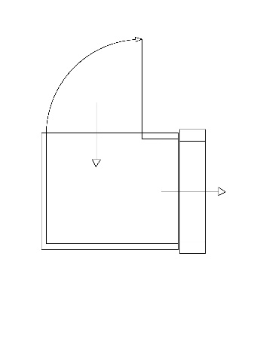
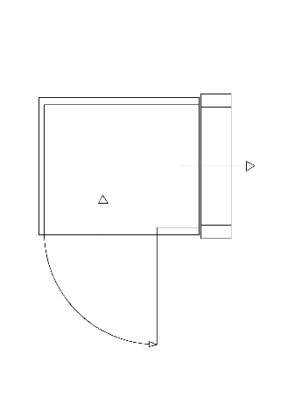
1020 | Farbe der Anlage |  |  |  |  |  |  | RAL 7035 (Standard)

 | Specifications
1070 | Funk Außensteuerungen |  |  |  |  |  |  | 2
 | Befestigungssäule für Außensteuerung |  |  |  |  |  |  | Nein
1080 | Spezielle Plattformgröße 1100x1400mm |  |  |  |  |  |  | Nein
1150 | Türöffnung an oberer Haltestelle |  |  |  |  |  |  | Rechts
1160 | Auffahrrampe oder Türöffnung an unterer Haltestelle |  |  |  |  |  |  | Plattformtür links
 | Fixe Auffahrrampe am Boden montiert |  |  |  |  |  |  | Nein |  |  |  |  | Bitte 'Fixe Auffahrrampe auswählen' falls nötig | Links |  | Rechts
1170 | Automatische Türöffner |  |  |  |  |  |  | Nein

 | Weitere Optionen
1210 | Transportkiste |  |  |  |  |  |  | Q1 - Holzkiste (Standard)

 | Zusätzliche Information

1480 |  |  |  |  |  |  |  |  |  |  |  |  |  | Rechts |  | Links

240 | Lieferdatum |  |  | Woche |  | 2022 |  |  | Bearbeitet von

